User_CN Đăng kí
Module | User
Test requirement | Chức năng đăng ký
TC_ID | TCDK
Reference Document | <Reference document> (SRS/Prototype/Wireframe…)
Reference Jira | <Jira>
Total number of TC's | Pass | Fail | Untest | N/A | Executed
#REF! | 7 | 0 | 0 | 0 | 7

TC_ID (*) | Test Case Name (*) | Pre-condition | Steps (*) | Test Data | Expected Result (*) |  | Actual Results |  |  |  | ID Bug (*) | Note
 |  |  |  |  |  | Executed By | 1st | 2nd | 3rd | Final
UI/UX testing
TCDK_1 | Giao diện đăng kí |  | Form đăng ký: gồm 5 textbox (họ tên (20 kí tự), email (50 kí tự), số điện thoại (10 kí tự), mật khẩu (50 kí tự), xác nhận mật khẩu) hiển thị gợi ý "họ tên", "email", "mật khẩu"),1 button đăng kí,1 chức năng đăng nhập Yêu cầu màu sắc, phông chữ hiển thị đúng như thiết kế |  | 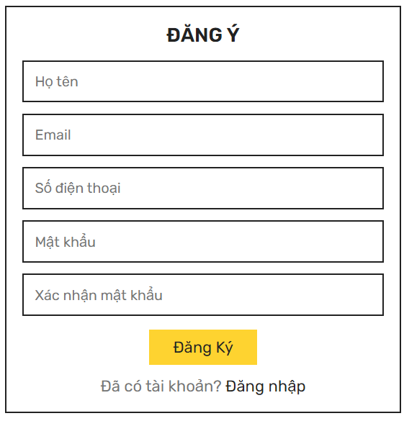 | Thanh Thảo | Pass |  |  | Pass
Functional testing
Rail pass card
TCDK_2 | Xác minh đăng ký thành công | Tài khoản chưa tồn tại trong CSDL | B1: Truy cập web B2: Chọn icon hình nhân và chọn button "Đăng nhập" B3: Nhấn “Không có tài khoản? Đăng Ký” B3: Nhập tên tài khoản chưa tồn tại, mật khẩu, xác nhận mật khẩu trùng khớp và nhấn button “Đăng ký” | Họ tên: Nguyễn Văn A Email: abc@gmail.com Số điện thoại: 0123456789 Mật khẩu: 987654321 Xác nhận mật khẩu: 987654321 | Thông báo “Đăng ký thành công” và chuyển tới màn giao chính | Thanh Thảo | Fail | Pass |  | Pass
TCDK_3 | Xác minh đăng ký không thành công- đã tồn tại tài khoản |  | B1: Truy cập web B2: Chọn icon hình nhân và chọn button "Đăng nhập" B3: Nhấn “Không có tài khoản? Đăng Ký” B3: Nhập email, sđt tài khoản đã tồn tại và nhấn button “Đăng ký” | Họ tên: Nguyễn Văn A Email: abc@gmail.com Số điện thoại: 0123456789 Mật khẩu: 123456789 Xác nhận mật khẩu: 123456789 | Thông báo “Email/SĐT đã tồn tại!” | Thanh Thảo | Pass |  |  | Pass
TCDK_4 | Xác minh đăng nhập không thành công-SĐT < hoặc > 10 số |  | B1: Truy cập web B2: Chọn icon hình nhân và chọn button "Đăng nhập" B3: Nhấn “Không có tài khoản? Đăng Ký” B3: Nhập tên tài khoản chưa tồn tại, mật khẩu, sđt < hoặc > 10 kí tự xác nhận mật khẩu trùng khớp và nhấn button “Đăng ký” | Họ tên: Nguyễn Văn A Email: xyz@gmail.com Số điện thoại: 0 hoặc 01234567891 Mật khẩu: 123456789 Xác nhận mật khẩu: 987654321 | < 10 kí tự: hiện thị thông báo "Vui lòng điền vào trường này > 10 kí tự: không cho phép nhập | Thanh Thảo | Pass |  |  | Pass
TCDK_5 | Xác minh đăng nhập không thành công-SĐT nhập text |  | B1: Truy cập web B2: Chọn icon hình nhân và chọn button "Đăng nhập" B3: Nhấn “Không có tài khoản? Đăng Ký” B3: Nhập tên tài khoản chưa tồn tại, mật khẩu, sđt nhập text xác nhận mật khẩu trùng khớp và nhấn button “Đăng ký” | Họ tên: Nguyễn Văn A Email: xyz@gmail.com Số điện thoại: a Mật khẩu: 123456789 Xác nhận mật khẩu: 987654321 | Thông báo "Vui lòng khớp với định dạng yêu cầu" | Thanh Thảo | Pass |  |  | Pass
TCDK_6 | Xác minh đăng nhập không thành công-nhập mật khẩu không trùng khớp |  | B1: Truy cập web B2:Nhấn “Bạn chưa có tài khoản? Đăng Ký” B3: Nhập tên tài khoản chưa tồn tại, mật khẩu, xác nhận mật khẩu không trùng khớp và nhấn button “Đăng ký” | Họ tên: Nguyễn Văn A Email: xyz@gmail.com Số điện thoại: 0987654321 Mật khẩu: 123456789 Xác nhận mật khẩu: 987654321 | Thông báo “Xác nhận mật khẩu không khớp!” | Thanh Thảo | Pass |  |  | Pass
TCDK_7 | Xác minh đăng nhập không thành công-để trống |  | B1: Khởi động ứng dụng B2:Nhấn “Bạn chưa có tài khoản? Đăng Ký” B3: Để trống một trong ba trường hoặc tất cả các trường tên tài khoản, mật khẩu, xác nhận mật khẩu và nhấn button “Đăng ký” |  | Thông báo “Vui lòng điền vào trường này.” ở trường để trống | Thanh Thảo | Pass |  |  | Pass

User_CN Đăng nhập
Module | User
Test requirement | Chức năng đăng nhập
TC_ID | TCDN
Reference Document | <Reference document> (SRS/Prototype/Wireframe…)
Reference Jira | <Jira>
Total number of TC's | Pass | Fail | Untest | N/A | Executed
#REF! | 5 | 1 | 0 | 0 | 6

TC_ID (*) | Test Case Name (*) | Pre-condition | Steps (*) | Test Data | Expected Results(*) |  | Actual Results |  |  |  | ID Bug (*) | Note
 |  |  |  |  |  | Executed By | 1st | 2nd | 3rd | Final
UI/UX testing
TCDN_1 | Giao diện đăng nhập |  | Form đăng nhập: gồm 2 textbox (email, mật khẩu (khi nhập hết 1 kí tự sẽ tự động ẩn thành chấm tròn) hiển thị gợi ý "tài khoản", "mật khẩu),1 button đăng nhập, 1 chức năng quên mật khẩu,1 chức năng đăng ký Yêu cầu màu sắc, phông chữ hiển thị đúng như thiết kế |  | 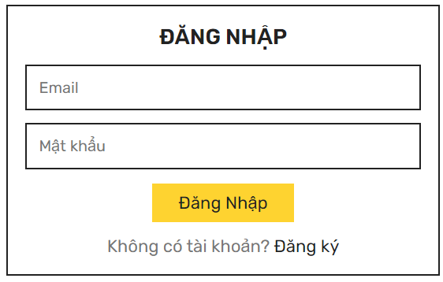 | Thanh Thảo | Fail |  |  | Fail | TCDN_1.1 | Không có chức năng quên mật khẩu
Functional testing
Rail pass card
TCDN_2 | Xác minh đăng nhập thành công | Người dùng đã đăng ký tài khoản và tài khoản đã tồn tại trong CSDL | B1: Truy cập web B2: Nhập tên tài khoản, mật khẩu hợp lệ và nhấn button “Đăng nhập” | Email: tthanhthao0811@gmail.com Mật khẩu: 123456789 | Đăng nhập thành công và chuyển tới màn hình chính | Thanh Thảo | Pass |  |  | Pass
TCDN_3 | Xác minh đăng nhập không thành công- chưa có tài khoản |  | B1: Truy cập web B2: Nhập tên tài khoản, mật khẩu bất kì và nhấn button “Đăng nhập” | Tên tài khoản: xyz Mật khẩu: 123456 | Thông báo “Tài khoản không tồn tại!” | Thanh Thảo | Pass |  |  | Pass
TCDN_4 | Xác minh đăng nhập không thành công-sai tên tài khoản |  | B1: Truy cập web B2:Nhập tên tài khoản sai và nhấn button “Đăng nhập” | Email: tthanhthao@gmail.com Mật khẩu: 123456789 | Thông báo “Sai tên tài khoản hoặc mật khẩu!” | Thanh Thảo | Pass |  |  | Pass
TCDN_5 | Xác minh đăng nhập không thành công-sai mật khẩu |  | B1: Truy cập web B2:Nhập tên tài khoản hợp lệ, mật khẩu sai và nhấn button “Đăng nhập” | Email: tthanhthao0811@gmail.com Mật khẩu: 123456 | Thông báo “Sai tên tài khoản hoặc mật khẩu!” | Thanh Thảo | Pass |  |  | Pass
TCDN_6 | Xác minh đăng nhập không thành công-để trống |  | B1: Truy cập web B2: Để trống trường email, mật khẩu và nhấn button “Đăng nhập” | Tên tài khoản: tthanhthao0811@gmail.com Mật khẩu: Hoặc: Tên tài khoản: Mật khẩu:123456789 Hoặc: Tên tài khoản: Mật khẩu: | Thông báo “Vui lòng điền vào trường này!” ở trường để trống | Thanh Thảo | Pass |  |  | Pass

User_CN Thông tin
Module | User
Test requirement | Chức năng thông tin
TC_ID | TCTT
Reference Document | <Reference document> (SRS/Prototype/Wireframe…)
Reference Jira | <Jira>
Total number of TC's | Pass | Fail | Untest | N/A | Executed
#REF! | 2 | 0 | 0 | 0 | 2

TC_ID (*) | Test Case Name (*) | Pre-condition | Steps (*) | Test Data | Expected Result (*) |  | Actual Results |  |  |  | ID Bug (*) | Note
 |  |  |  |  |  | Executed By | 1st | 2nd | 3rd | Final
UI/UX testing
TCTT_1 | Giao diện thông tin |  | Thông tin sản phẩm:Thông tin của quán, hướng dẫn đặt món Yêu cầu màu sắc, phông chữ hiển thị đúng như thiết kế, các thông tin hiển thị đúng như thông tin được cung cấp |  | 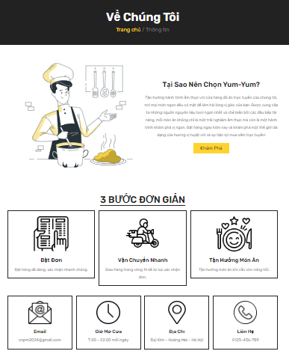 | Thanh Thảo | Pass |  |  | Pass
Functional testing
Rail pass card
TCTT_2 | Chuyển sang trang "Thực đơn" thành công | Đã có sản phẩm trên web | B1: Click button "Khám phá" |  |  | Thanh Thảo | Pass |  |  | Pass

User_CN Chỉnh TTCN
Module | User
Test requirement | Chức năng sửa thông tin cá nhân
TC_ID | TCCS
Reference Document | <Reference document> (SRS/Prototype/Wireframe…)
Reference Jira | <Jira>
Total number of TC's | Pass | Fail | Untest | N/A | Executed
#REF! | 9 | 0 | 0 | 0 | 9

TC_ID (*) | Test Case Name (*) | Pre-condition | Steps (*) | Test Data | Expected Result (*) |  | Actual Results |  |  |  | ID Bug (*) | Note
 |  |  |  |  |  | Executed By | 1st | 2nd | 3rd | Final
UI/UX testing
TCTTCN_1 | Giao diện chỉnh TTCN | Login thành công | Form chỉnh sửa thông tin: gồm 6 textbox (tên tài khoản, email, số điện thoại, mật khẩu cũ, mật khẩu mới, xác nhận mật khẩu mới (hiển thị thông tin cũ: tên tài khoản, email, số điện thoại ),1 button Cập nhật, sau khi nhấn button sẽ thông báo thành công Yêu cầu màu sắc, phông chữ hiển thị đúng như thiết kế |  | 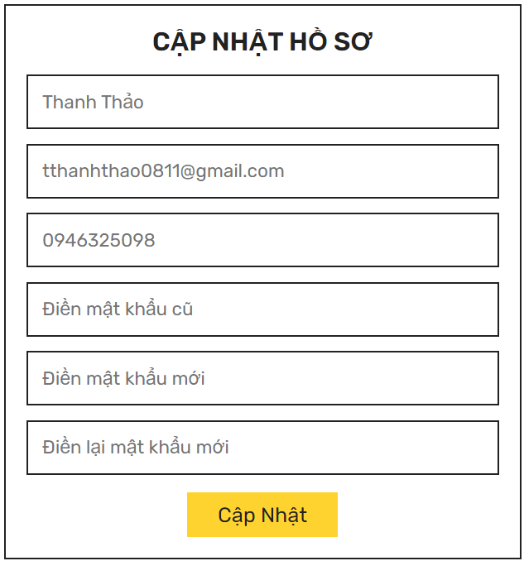 | Thanh Thảo | Pass |  |  | Pass
TCTTCN_2 | Giao diện chỉnh địa chỉ | Login thành công | Form chỉnh sửa thông tin: gồm 4 textbox (địa chỉ cụ thể, phường, quận/huyện, thành phố),1 button Lưu địa chỉ, sau khi nhấn button sẽ thông báo thành công Yêu cầu màu sắc, phông chữ hiển thị đúng như thiết kế |  | 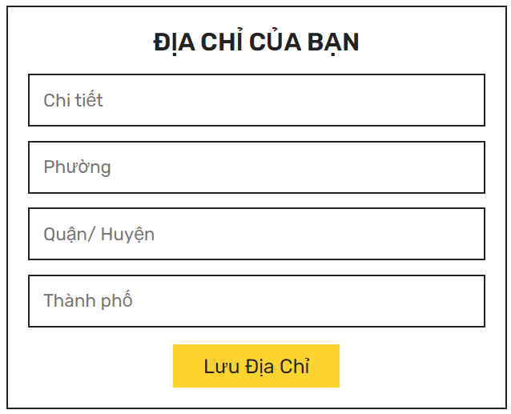 | Thanh Thảo | Pass |  |  | Pass
Functional testing
Rail pass card
TCTTCN_3 | Chỉnh sửa thông tin cá nhân thành công | Đăng nhập thành công | B1: Click icon hình nhân chọn "Hồ sơ" B2:Nhấn button “Cập nhật thông tin” B3: Thay đổi tên người dùng hợp lệ và click button “Cập nhật” | Họ tên: Nguyễn Văn B Email: abc@gmail.com Số điện thoại: 0123456789 Mật khẩu cũ: 987654321 Mật khẩu mới: 123456789 Xác nhận mật khẩu: 123456789 | Thông báo”Thay đổi thông tin thành công!” | Thanh Thảo | Pass |  |  | Pass
TCTTCN_4 | Chỉnh sửa thông tin cá nhân thành công- số điện thoại không hợp lệ (>10 số hoặc <10 số) | Đăng nhập thành công | B1: Click icon hình nhân chọn "Hồ sơ" B2:Nhấn button “Cập nhật thông tin” B3: Nhập số điện thoại < hoặc > 10 số và click button “Cập nhật” | Số điện thoại: 0841237892 | Chỉ nhập được đến số thứ 10 | Thanh Thảo | Pass |  |  | Pass
TCTTCN_5 | Chỉnh sửa thông tin cá nhân thành công- không sửa không nhập gì | Đăng nhập thành công | B1: Click icon hình nhân chọn "Hồ sơ" B2:Nhấn button “Cập nhật thông tin” B3: Bỏ trống và click button “Cập nhật” |  | Thông tin cá nhân không thay đổi | Thanh Thảo | Pass |  |  | Pass
TCTTCN_6 | Chỉnh thông tin cá nhân thành công - bỏ trống 1 trong các trường tên tài khoản, email, sđt | Đăng nhập thành công | B1: Click icon hình nhân chọn "Hồ sơ" B2:Nhấn button “Cập nhật thông tin” B3: Nhập tất cả trừ trường email và click button “Cập nhật” | Họ tên: Nguyễn Văn B Số điện thoại: 0123456789 Mật khẩu cũ: 987654321 Mật khẩu mới: 123456789 Xác nhận mật khẩu: 123456789 | Thông báo”Thay đổi thông tin thành công!” | Thanh Thảo | Pass |  |  | Pass
TCTTCN_7 | Chỉnh thông tin cá nhân không thành công - bỏ trống 1 trong các trường mật khẩu cũ, mật khẩu mới, xác nhận mật khẩu | Đăng nhập thành công | B1: Click icon hình nhân chọn "Hồ sơ" B2:Nhấn button “Cập nhật thông tin” B3: Nhập tất cả trừ trường mật khẩu cũ và click button “Cập nhật” | Họ tên: Nguyễn Văn B Email: abc@gmail.com Số điện thoại: 0123456789 Mật khẩu cũ: Mật khẩu mới: 123456789 Xác nhận mật khẩu: 123456789 | Thông báo "Vui lòng điền mật khẩu cũ" và không cập nhật thành công | Thanh Thảo | Pass |  |  | Pass
TCTTCN_8 | Cập nhật địa chỉ thành công | Đăng nhập thành công | B1: Click icon hình nhân chọn "Hồ sơ" B2:Nhấn button “Cập nhật địa chỉ” B3: Nhập chi tiết, phường, quận/huyện, thành phố và click button “Lưu địa chỉ” | Chi tiết: số 10 kdv 14 Phường: Bằng Liệt Quận/huyện: Hoàng Mai Thành phố: Hà Nội | Thông báo "Đã lưu địa chỉ" | Thanh Thảo | Pass |  |  | Pass
TCTTCN_9 | Cập nhật địa chỉ không thành công - bỏ trống | Đăng nhập thành công | B1: Click icon hình nhân chọn "Hồ sơ" B2:Nhấn button “Cập nhật địa chỉ” B3: Bỏ trống 1 trong các trường chi tiết, phường, quận/huyện, thành phố hoặc bỏ trống hết và click button “Lưu địa chỉ” |  | Thông báo "Vui lòng điền vào chỗ trống" và không cập nhật thành công | Thanh Thảo | Pass |  |  | Pass

User_CN Xem chi tiết sản phẩm
Module | User
Test requirement | Chức năng xem chi tiết sản phẩm
TC_ID | TCSP
Reference Document | <Reference document> (SRS/Prototype/Wireframe…)
Reference Jira | <Jira>
Total number of TC's | Pass | Fail | Untest | N/A | Executed
#REF! | 1 | 0 | 0 | 0 | 1

TC_ID (*) | Test Case Name (*) | Pre-condition | Steps (*) | Test Data | Expected Result (*) |  | Actual Results |  |  |  | ID Bug (*) | Note
 |  |  |  |  |  | Executed By | 1st | 2nd | 3rd | Final
UI/UX testing
TCSP_1 | Giao diện xem chi tiết | Đã có sản phẩm trên web | Thông tin sản phẩm:hình ảnh sản phẩm, loại sản phẩm, tên sản phẩm, giá sản phẩm, hiện button thêm giỏ hàng, button tăng giảm số lượng sản phẩm, mô tả sản phẩm Yêu cầu màu sắc, phông chữ hiển thị đúng như thiết kế, các thông tin hiển thị đúng như thông tin được cung cấp |  | 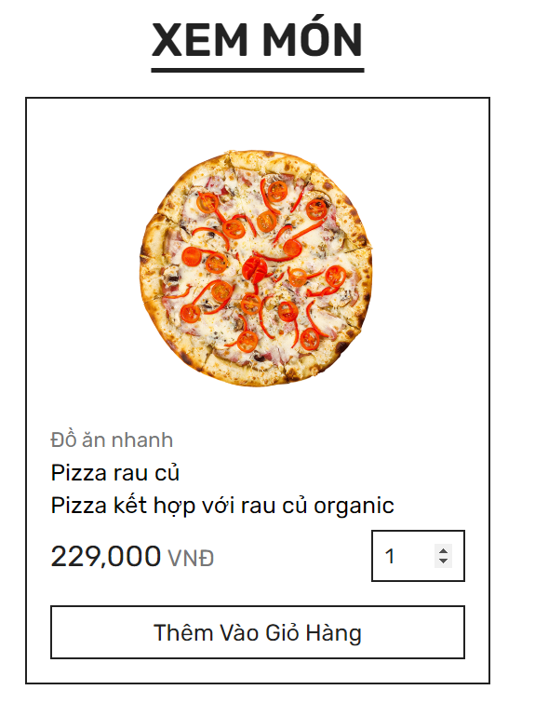 | Thanh Thảo | Pass |  |  | Pass
Functional testing
Rail pass card

User_CN Mua hàng
Module | User
Test requirement | Chức năng mua hàng
TC_ID | TCMH
Reference Document | <Reference document> (SRS/Prototype/Wireframe…)
Reference Jira | <Jira>
Total number of TC's | Pass | Fail | Untest | N/A | Executed
#REF! | 6 | 0 | 0 | 0 | 6

TC_ID (*) | Test Case Name (*) | Pre-condition | Steps (*) | Test Data | Expected Result (*) |  | Actual Results |  |  |  | ID Bug (*) | Note
 |  |  |  |  |  | Executed By | 1st | 2nd | 3rd | Final
UI/UX testing
TCMH_1 | Giao diện xác nhận mua hàng | Login thành công Đã có sản phẩm trong giỏ | Thông tin khách hàng: họ tên, số điện thoại, email, địa chỉ trùng khớp với thông tin của khách hàng cung cấp (phần chỉnh sửa thông tin cá nhân), có textbox địa chỉ giao hàng tạm thời Thông tin sản phẩm: tên sản phẩm, giá 1 sp x số lượng, tổng Hình thức thanh toán: droplist: Thanh toán khi nhận hàng Yêu cầu màu sắc, phông chữ hiển thị đúng như thiết kế, các thông tin hiển thị đúng như thông tin đã cung cấp |  | 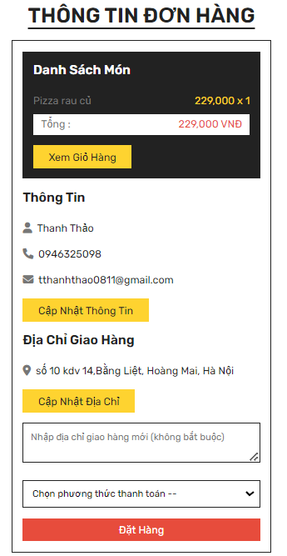 | Thanh Thảo | Pass |  |  | Pass
Functional testing
Rail pass card
TCMH_2 | Phương thức thanh toán | Login thành công Đã có sản phẩm trong giỏ | B1: Click droplist "Chọn phương thức thanh toán" B2: Chọn phương thức Thanh toán khi nhận hàng | Phương thức thanh toán: Thanh toán khi nhận hàng | Trên hóa đơn hiện phương thức đã chọn | Thanh Thảo | Pass |  |  | Pass
TCMH_3 | Thêm/bỏ sản phẩm trong đơn | Login thành công Đã có sản phẩm trong giỏ | B1: Click button "Xem giỏ hàng" | Pizza ra củ x2 Kem x1 | Chuyển sang màn hình giỏ hàng | Thanh Thảo | Pass |  |  | Pass
TCMH_4 | Cập nhật thông tin | Login thành công Đã có sản phẩm trong giỏ | B1: Click button "Cập nhật thông tin" |  | Chuyển sang màn hình chỉnh ttcn | Thanh Thảo | Pass |  |  | Pass
TCMH_5 | Cập nhật địa chỉ | Login thành công Đã có sản phẩm trong giỏ | B1: Click button "Cập nhật địa chỉ" |  | Chuyển sang màn hình chỉnh địa chỉ | Thanh Thảo | Pass |  |  | Pass
TCMH_6 | Đơn hàng giao theo địa chỉ note ở textbox địa chỉ giao hàng mới | Login thành công Đã có sản phẩm trong giỏ | Nhập địa chỉ cần giao ở textbox "Nhập địa chỉ giao hàng mới" | Đại học Thăng Long, Hoàng Mai, Hà Nội | Thông tin địa chỉ trên đơn hàng hiện địa chỉ mới | Thanh Thảo | Pass |  |  | Pass

User_CN Hóa đơn
Module | User
Test requirement | Chức năng xem hóa đơn
TC_ID | TCHD
Reference Document | <Reference document> (SRS/Prototype/Wireframe…)
Reference Jira | <Jira>
Total number of TC's | Pass | Fail | Untest | N/A | Executed
#REF! | 2 | 0 | 0 | 0 | 2

TC_ID (*) | Test Case Name (*) | Pre-condition | Steps (*) | Test Data | Expected Result (*) |  | Actual Results |  |  |  | ID Bug (*) | Note
 |  |  |  |  |  | Executed By | 1st | 2nd | 3rd | Final
UI/UX testing
TCHD_1 | Giao diện danh sách đơn hàng |  | Kiểm tra hiển thị danh sách các đơn hàng, các đơn hàng mới nhất sẽ hiện lên trên cùng, button Hủy đơn ở đơn trạng thái "Đang chờ" Yêu cầu màu sắc, phông chữ hiển thị đúng như thiết kế |  | 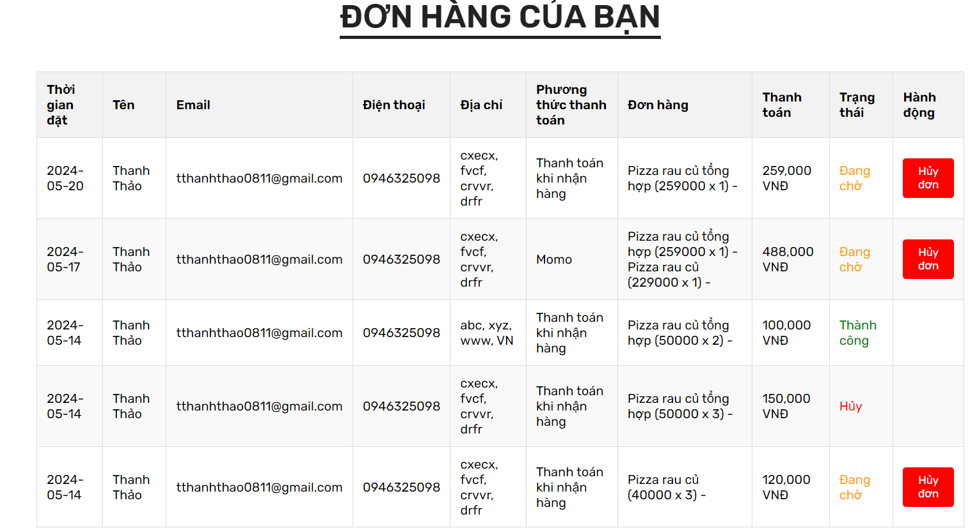 | Thanh Thảo | Pass |  |  | Pass
Functional testing
Rail pass card
TCHD_2 | Hủy đơn trong trạng thái Đang chờ | Đặt hàng thành công | B1:Nhấn button Đơn hàng ở danh mục B2: Click button "Hủy đơn" ở đơn có trạng thái "Đang chờ" |  | Thông báo xác nhận "Bạn có chắc chắn muốn hủy đơn này không?" và cập nhật trạng thái bên trang admin | Thanh Thảo | Pass |  |  | Pass

User_CN Đóng góp ý kiến
Module | User
Test requirement | Chức năng đóng góp ý kiến
TC_ID | TCLH
Reference Document | <Reference document> (SRS/Prototype/Wireframe…)
Reference Jira | <Jira>
Total number of TC's | Pass | Fail | Untest | N/A | Executed
#REF! | 4 | 1 | 0 | 0 | 5

TC_ID (*) | Test Case Name (*) | Pre-condition | Steps (*) | Test Data | Expected Result (*) |  | Actual Results |  |  |  | ID Bug (*) | Note
 |  |  |  |  |  | Executed By | 1st | 2nd | 3rd | Final
UI/UX testing
TCLH_1 | Giao diện đóng góp ý kiến |  | Textbox: họ tên, số điện thoại, email, lời nhắn, button "Gửi" Yêu cầu màu sắc, phông chữ hiển thị đúng như thiết kế, các thông tin hiển thị đúng như thông tin được cung cấp |  | 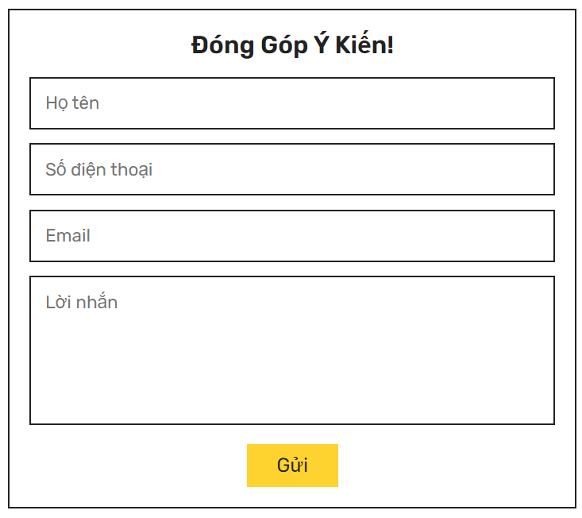 | Thanh Thảo | Pass |  |  | Pass |  | SĐT cần bỏ chỉnh tăng giảm
Functional testing
Rail pass card
TCLH_2 | Gửi đóng góp thành công |  | B1: Chọn "Liên hệ" ở danh mục B2: Điền đủ 4 trường thông tin (số điện thoại chỉ nhập tối đa 10 số) | Họ tên: ABC SĐT: 0946325098 Email:abc@gmail.com Lời nhắn: abc | Thông báo “Gửi tin nhắn thành công!” Đánh giá cũng được cập nhật bên "Thông báo" của admin | Thanh Thảo | Pass |  |  | Pass
TCLH_3 | Gửi đóng góp không thành công |  | B1: Chọn "Liên hệ" ở danh mục B2: Bỏ trống 1 -> 4 trường |  | Thông báo" Vui lòng điền vào trường này" ở trường bỏ trống | Thanh Thảo | Pass |  |  | Pass
TCLH_4 | Gửi đóng góp không thành công |  | B1: Chọn "Liên hệ" ở danh mục B2: Điền trường họ tên, sđt, email; trường lời nhắn nhập space | Họ tên: ABC SĐT: 0946325098 Email:abc@gmail.com Lời nhắn: *space* | Thông báo" Vui lòng điền vào trường này" ở trường lời nhắn | Thanh Thảo | Fail |  |  | Fail | TCLH_4.1 | Vẫn chấp nhận lời nhắn toàn space
TCLH_5 | Gửi đóng góp thành công |  | B1: Chọn "Liên hệ" ở danh mục B2: Điền trường họ tên, sđt, email; trường lời nhắn nhập space đầu cuối | Họ tên: ABC SĐT: 0946325098 Email:abc@gmail.com Lời nhắn: *space* abc *space* | Trim space đầu cuối Thông báo “Gửi tin nhắn thành công!” Đánh giá cũng được cập nhật bên "Thông báo" của admin | Thanh Thảo | Pass |  |  | Pass

Admin_CN Đăng nhập
Module | Admin
Test requirement | Chức năng đăng nhập
TC_ID | TCADN
Reference Document | <Reference document> (SRS/Prototype/Wireframe…)
Reference Jira | <Jira>
Total number of TC's | Pass | Fail | Untest | N/A | Executed
#REF! | 7 | 0 | 0 | 0 | 7

TC_ID (*) | Test Case Name (*) | Pre-condition | Steps (*) | Test Data | Expected Result (*) |  | Actual Results |  |  |  | ID Bug (*) | Note
 |  |  |  |  |  | Executed By | 1st | 2nd | 3rd | Final
UI/UX testing
TCADN_1 | Giao diện đăng nhập |  | Hiển thị đầy đủ các trường cần nhập thông tin của từng sản phẩm (tên, mật khẩu) thứ tự được sắp xếp theo mới nhất Yêu cầu màu sắc, phông chữ hiển thị đúng như thiết kế |  | 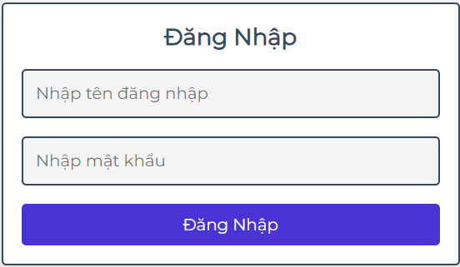 | Thanh Thảo | Pass |  |  | Pass
Functional testing
Rail pass card
TCADN_2 | Đăng nhập thành công | Tài khoản đã tồn tại trong data |  | Tên đăng nhập: admin Mật khẩu: 111 | Đăng nhập thành công | Thanh Thảo | Pass |  |  | Pass
TCADN_3 | Đăng nhập không thành công - bỏ trống |  |  |  | Thông báo "Vui lòng điền vào trường này." ở trường "Nhập tên đăng nhập" | Thanh Thảo | Pass |  |  | Pass
TCADN_4 | Đăng nhập thành công - bỏ trống mật khẩu |  |  | Tên đăng nhập: admin | Thông báo "Vui lòng điền vào trường này." ở trường "Nhập mật khẩu" | Thanh Thảo | Pass |  |  | Pass
TCADN_5 | Đăng nhập thành công - bỏ trống tên đăng nhập |  |  | Mật khẩu: 111 | Thông báo "Vui lòng điền vào trường này." ở trường "Nhập tên đăng nhập" | Thanh Thảo | Pass |  |  | Pass
TCADN_6 | Đăng nhập thành công - nhập sai tên đăng nhập |  |  | Tên đăng nhập: admin1 Mật khẩu: 111 | Thông báo "Sai tên tài khoản/mật khẩu" | Thanh Thảo | Pass |  |  | Pass
TCADN_7 | Đăng nhập thành công - nhập sai mật khẩu |  |  | Tên đăng nhập: admin Mật khẩu: 1111 | Thông báo "Sai tên tài khoản/mật khẩu" | Thanh Thảo | Pass |  |  | Pass

Admin_CN Quản lý admin
Module | Admin
Test requirement | Chức năng quản lý admin
TC_ID | TCA
Reference Document | <Reference document> (SRS/Prototype/Wireframe…)
Reference Jira | <Jira>
Total number of TC's | Pass | Fail | Untest | N/A | Executed
#REF! | 5 | 0 | 0 | 0 | 5

TC_ID (*) | Test Case Name (*) | Pre-condition | Steps (*) | Test Data | Expected Result (*) |  | Actual Results |  |  |  | ID Bug (*) | Bug | Note
 |  |  |  |  |  | Executed By | 1st | 2nd | 3rd | Final
UI/UX testing
TCA_1 | Giao diện quản lý |  | Hiển thị : - Tạo mới tài khoản admin - Danh sách tài khoản admin hiện có Yêu cầu màu sắc, phông chữ hiển thị đúng như thiết kế |  | 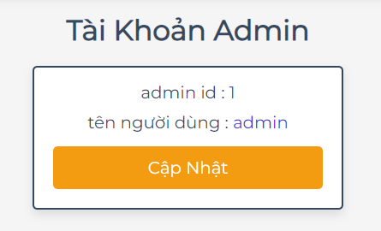 | Thanh Thảo | Pass |  |  | Pass
Functional testing
Rail pass card
TCA_2 | Cập nhật tên tài khoản thành công |  | B1: Chọn icon hình nhân B2: Nhấn button "Cập nhật" B3: Nhập các thông tin: tên, mật khẩu cũ, mật khẩu mới, xác nhận mật khẩu mới | Tên người dùng: admin1 Mật khẩu cũ: 111 Mật khẩu mới: 987654321 Xác nhận mật khẩu mới: 987654321 | Thông báo"Cập nhật tài khoản thành công" | Thanh Thảo | Pass |  |  | Pass
TCA_3 | Cập nhật mật khẩu tài khoản thành công |  | B1: Chọn icon hình nhân B2: Nhấn button "Cập nhật" B3: Nhập các thông tin: tên, mật khẩu cũ, mật khẩu mới, xác nhận mật khẩu mới | Tên người dùng: admin Mật khẩu cũ: 111 Mật khẩu mới: 987654321 Xác nhận mật khẩu mới: 987654321 | Thông báo"Cập nhật mật khẩu thành công" | Thanh Thảo | Pass |  |  | Pass
TCA_4 | Cập nhật tài khoản không thành công - không nhập trường "Mật khẩu cũ" |  | B1: Chọn icon hình nhân B2: Nhấn button "Cập nhật" B3: Nhập các thông tin: mật khẩu mới, xác nhận mật khẩu mới | Tên người dùng: admin Mật khẩu mới: 123456789 Xác nhận mật khẩu mới: 123456789 | Cập nhật không thành công nhưng không có thông báo chưa nhập mật khẩu cũ | Thanh Thảo | Pass |  |  | Pass
TCA_5 | Cập nhật tài khoản không thành công - không nhập thông tin "Mật khẩu mới" |  | B1: Chọn icon hình nhân B2: Nhấn button "Cập nhật" B3: Nhập các thông tin: mật khẩu cũ | Tên người dùng: admin Mật khẩu cũ: 987654321 | Thông báo"Vui lòng nhập mật khẩu mới!" | Thanh Thảo | Pass |  |  | Pass

Admin_CN Quản lý sản phẩm
Module | Admin
Test requirement | Chức năng quản lý sản phẩm
TC_ID | TCASP
Reference Document | <Reference document> (SRS/Prototype/Wireframe…)
Reference Jira | <Jira>
Total number of TC's | Pass | Fail | Untest | N/A | Executed
#REF! | 11 | 0 | 0 | 0 | 11

TC_ID (*) | Test Case Name (*) | Pre-condition | Steps (*) | Test Data | Expected Result (*) |  | Actual Results |  |  |  | ID Bug (*) | Note
 |  |  |  |  |  | Executed By | 1st | 2nd | 3rd | Final
UI/UX testing
TCASP_1 | Giao diện thêm món |  | Hiển thị đầy đủ các trường cần nhập thông tin của từng sản phẩm (tên món, giá (đơn vị VNĐ), phân loại, mô tả(không bắt buộc), ảnh món) thứ tự được sắp xếp theo mới nhất Yêu cầu màu sắc, phông chữ hiển thị đúng như thiết kế |  | 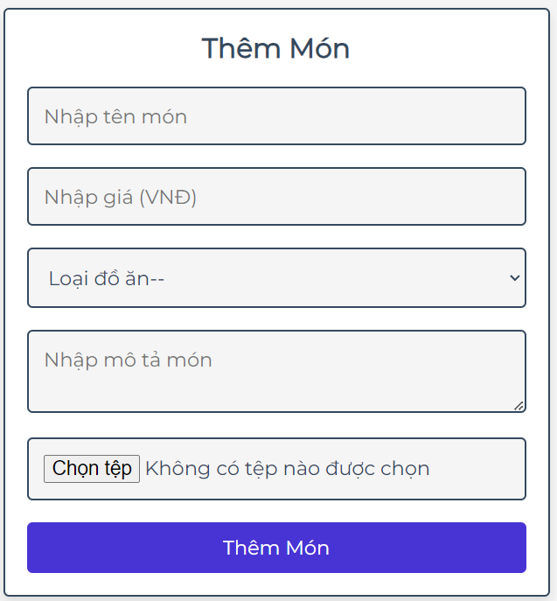 | Thanh Thảo | Pass |  |  | Pass
Functional testing
Rail pass card
TCASP_2 | Thêm sản phẩm thành công |  | B1: Chọn "Sản Phẩm" ở danh mục B2:Nhập đầy đủ các thông tin về sản phẩm (tên món, giá (đơn vị VNĐ), phân loại, mô tả, ảnh món) và nhấn button "Thêm Món" | Tên món: Pizza rau củ tổng hợp Giá: 249000 Loại đồ ăn: Đồ ăn nhanh Mô tả: Bột mì kết hợp với rau củ organic Ảnh | Thông báo "Thêm sản phẩm thành công" Cập nhật sản phẩm mới trên admin cũng như trên user chính xác | Thanh Thảo | Pass |  |  | Pass
TCASP_3 | Thêm sản phẩm thành công - để trống mô tả |  | B1: Chọn "Sản Phẩm" ở danh mục B2:Nhập đầy đủ các thông tin về sản phẩm (tên món, giá (đơn vị VNĐ), phân loại, ảnh món) và nhấn button "Thêm Món" | Tên món: Pizza rau củ tổng hợp Giá: 249000 Loại đồ ăn: Đồ ăn nhanh Ảnh | Thông báo "Thêm sản phẩm thành công" Cập nhật sản phẩm mới trên admin cũng như trên user chính xác | Thanh Thảo | Pass |  |  | Pass
TCASP_4 | Thêm sản phẩm thất bại - để trống |  | B1: Chọn "Sản Phẩm" ở danh mục B2: Để trống các trường thông tin và nhấn button "Thêm Món" |  | Thông báo "Vui lòng điền vào trường này." ở trường "Nhập tên món" | Thanh Thảo | Pass |  |  | Pass
TCASP_5 | Thêm sản phẩm thất bại - có tên món; để trống giá, phân loại, ảnh |  | B1: Chọn "Sản Phẩm" ở danh mục B2:Nhập tên món và nhấn button "Thêm Món" | Tên món: Pizza rau củ | Thông báo "Vui lòng điền vào trường này." ở trường "Nhập giá" | Thanh Thảo | Pass |  |  | Pass
TCASP_6 | Thêm sản phẩm thất bại - có tên món, giá; để trống phân loại, ảnh |  | B1: Chọn "Sản Phẩm" ở danh mục B2:Nhập tên món, giá và nhấn button "Thêm Món" | Tên món: Pizza rau củ Giá: 40,000 | Thông báo "Vui lòng chọn một mục trong danh sách." ở trường "Loại đồ ăn" | Thanh Thảo | Pass |  |  | Pass
TCASP_7 | Thêm sản phẩm thất bại - có tên món, giá, phân loại; để trống ảnh |  | B1: Chọn "Sản Phẩm" ở danh mục B2:Nhập tên món, giá, phân loại và nhấn button "Thêm Món" | Tên món: Pizza rau củ Giá: 229000 Phân loại: Đồ ăn nhanh | Thông báo "Vui lòng chọn một tệp." ở tải ảnh | Thanh Thảo | Pass
TCASP_8 | Thêm sản phẩm thất bại - trùng tên sản phẩm |  | B1: Chọn "Sản Phẩm" ở danh mục B2:Tạo mới sản phẩm tên món trùng với món "Pizza ra củ tổng hợp" | Tên món: Pizza rau củ tổng hợp Giá: 229000 Loại đồ ăn: Đồ ăn nhanh Ảnh | Thông báo "Món đã có!" | Thanh Thảo | Pass |  |  | Pass
TCASP_9 | Sửa sản phẩm thành công |  | B1: Chọn "Sản Phẩm" ở danh mục B2: Chọn button "Cập Nhật" ở món "Pizza rau củ tổng hợp" và cập nhật tên, giá, loại đồ ăn, ảnh mới | Tên món: Pizza rau tổng hợp Giá: 249000 Loại đồ ăn: Món chính Ảnh | Thông báo "Cập nhật sản phẩm thành công!" | Thanh Thảo | Pass |  |  | Pass
TCASP_8 | Sửa sản phẩm thất bại - để trống 1 trường |  | B1: Chọn "Sản Phẩm" ở danh mục B2: Chọn button "Cập Nhật" ở món "Pizza rau củ tổng hợp" và xóa giá | Tên món: Pizza rau củ tổng hợp Giá: Loại đồ ăn: Đồ ăn nhanh Ảnh | Thông báo "Vui lòng điền vào trường này." ở trường "Nhập giá" | Thanh Thảo | Pass |  |  | Pass
TCASP_10 | Xóa sản phẩm |  | B1: Chọn "Sản Phẩm" ở danh mục B2: Chọn button "Xóa" ở món "Pizza rau củ tổng hợp" B3: Chọn button "OK" ở thông báo |  |  | Thanh Thảo | Pass |  |  | Pass
TCASP_11 | Tìm kiếm sản phẩm theo tên |  | B1: Chọn "Sản Phẩm" ở danh mục B2: Nhập sản phẩm cần tìm ở search bar B3: Chọn button "Tìm kiếm" | Tên: Pizza | Hiện thị được list các món có chứa "Pizza" | Thanh Thảo | Pass |  |  | Pass

Admin_CN Quản lý đơn hàng
Module | Admin
Test requirement | Chức năng quản lý đơn hàng
TC_ID | TCADH
Reference Document | <Reference document> (SRS/Prototype/Wireframe…)
Reference Jira | <Jira>
Total number of TC's | Pass | Fail | Untest | N/A | Executed
#REF! | 3 | 0 | 0 | 0 | 3

TC_ID (*) | Test Case Name (*) | Pre-condition | Steps (*) | Test Data | Expected Result (*) |  | Actual Results |  |  |  | ID Bug (*) | Note
 |  |  |  |  |  | Executed By | 1st | 2nd | 3rd | Final
UI/UX testing
TCADH_1 | Giao diện quản lý |  | Hiển thị đầy đủ , chính xác thông tin của từng đơn hàng, thứ tự được sắp xếp theo mới nhất, button Xóa chỉ hiện ở đơn hàng trạng thái Hủy Yêu cầu màu sắc, phông chữ hiển thị đúng như thiết kế | 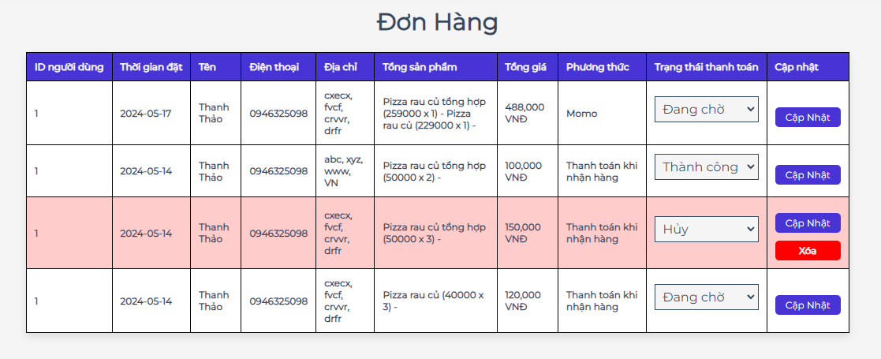 |  | Thanh Thảo | Pass |  |  | Pass
Functional testing
Rail pass card
TCADH_2 | Cập nhật trạng thái đơn hàng |  | B1: Chọn "Đơn Hàng" ở danh mục B2: Cập nhật trạng thái đơn hàng theo thực tế: Đang chờ, Thành công, Hủy B3: Chọn button "Cập Nhật" ở đơn hàng |  | Thông báo "Cập nhật trạng thái thành công" Trạng thái Hủy để màu đỏ Trạng thái thay đổi cả ở admin và user | Thanh Thảo | Pass |  |  | Pass
TCADH_3 | Xóa đơn hàng Hủy |  | B1: Chọn "Đơn Hàng" ở danh mục B2: Chọn button "Xóa" ở đơn hàng Hủy |  | Thông báo xác nhận "Xóa đơn?" Xóa cả ở admin và user | Thanh Thảo | Pass |  |  | Pass

Admin_CN Quản lý khách hàng
Module | Admin
Test requirement | Chức năng quản lý khách hàng
TC_ID | TCAKH
Reference Document | <Reference document> (SRS/Prototype/Wireframe…)
Reference Jira | <Jira>
Total number of TC's | Pass | Fail | Untest | N/A | Executed
#REF! | 2 | 0 | 0 | 0 | 2

TC_ID (*) | Test Case Name (*) | Pre-condition | Steps (*) | Test Data | Expected Result (*) |  | Actual Results |  |  |  | ID Bug (*) | Note
 |  |  |  |  |  | Executed By | 1st | 2nd | 3rd | Final
UI/UX testing
TCAKH_1 | Giao diện quản lý |  | Hiển thị đầy đủ, chính xác thông tin của từng khách hàng, thứ tự được sắp xếp theo mới nhất Yêu cầu màu sắc, phông chữ hiển thị đúng như thiết kế |  | 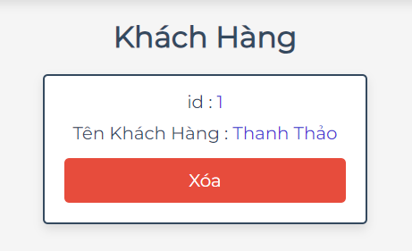 | Thanh Thảo | Pass |  |  | Pass
Functional testing
TCAKH_2 | Xóa tài khoản khách hàng |  | B1: Chọn "Khách Hàng" ở danh mục B2: Chọn button "Xóa" ở khách hàng |  | Thông báo xác nhận "Xóa tài khoản này?" và xóa thành công | Thanh Thảo | Pass |  |  | Pass

Admin_CN Quản lý thông báo
Module | Admin
Test requirement | Chức năng quản lý thông báo
TC_ID | TCTB
Reference Document | <Reference document> (SRS/Prototype/Wireframe…)
Reference Jira | <Jira>
Total number of TC's | Pass | Fail | Untest | N/A | Executed
#REF! | 1 | 1 | 0 | 0 | 2

TC_ID (*) | Test Case Name (*) | Pre-condition | Steps (*) | Test Data | Expected Result (*) |  | Actual Results |  |  |  | ID Bug (*) | Note
 |  |  |  |  |  | Executed By | 1st | 2nd | 3rd | Final
UI/UX testing
TCTB_1 | Giao diện thông báo |  | Hiển thị đầy đủ, chính xác thông tin của từng thông báo, thứ tự được sắp xếp theo mới nhất Yêu cầu màu sắc, phông chữ hiển thị đúng như thiết kế |  | 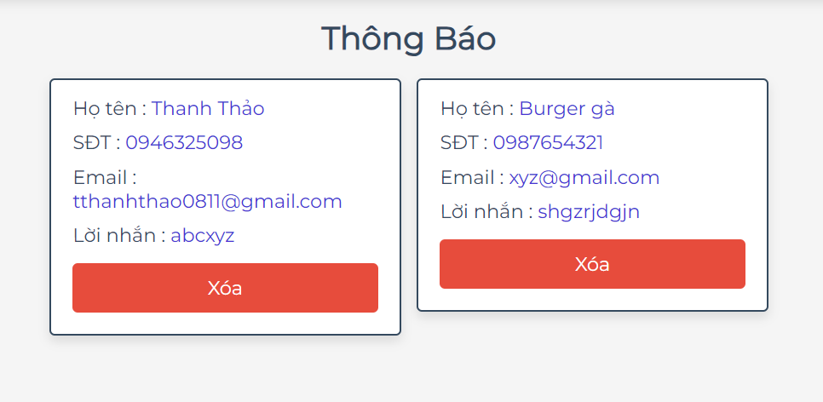 | Thanh Thảo | Fail |  |  | Fail | TCTB_1.1 | Thứ tự đang sắp xếp theo thứ tự cũ nhất
Functional testing
TCTB_2 | Xóa thông báo thành công |  | B1: Chọn "Thông báo" B2: Chọn button "Xóa" ở thông báo cần xóa |  | Thông báo xác nhận "Xóa thông báo?" | Thanh Thảo | Pass |  |  | Pass

